前期讨论
要望
DevOps的进展和计划，目的是了解整体概况构成目前进展今后打算等

上周五晚上和NRI小久保统括部长交流时，谈到了MP国际化推进的话题--MP既（小保险软件包），
是NRI自己投资的产品，核心是 韩国的INNORULE，
既周桑去年一起解析的规则引擎----小久保希望我们明年能够替代日本侧的保守工作（一部分），
同时可能的话，逐步把核心引擎换成我们自己的引擎（可以减少专利费用），
然后在中国或者东南亚推广，NRI会一起推进----

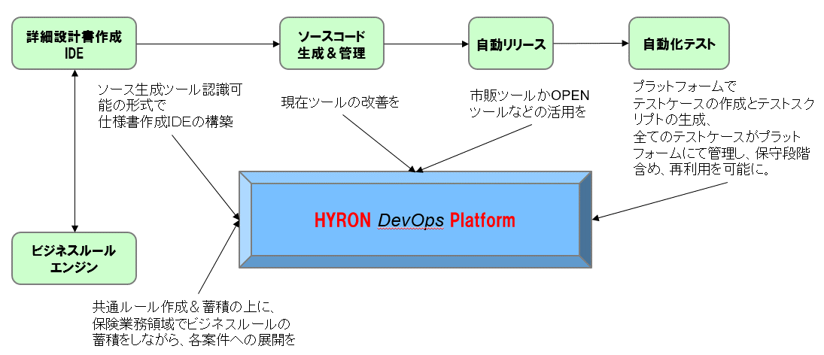

微信讨论

倪
ppt已经粗略看过一遍，我个人的感觉是ppt里描述的内容在技术上都还是可控范围。
(当然，小明这里我希望的是能在架构上有自己的理念~~)。
我提点我的不成熟看法：目前ppt里描述的设计和开发过程中，
个人感觉对我们部门最大的挑战应该是CI/CD，起码我的感受是从目前小荣这个项目体制里看起来，各位leader可能没法适应。
将来真的展开，我们一定要从中层leader开始展开培训。

明
那文档还没细看！ 对于公司的开发流程（尼桑说的ci/cd）
我的想法是 我们也能搞一套自己的开发平台（从基本设计到开发流水线自动化平台化）
1、详细设计书的做成ide（尼桑目前研究中的）
2、业务规则设计（规则引擎）
3、自动生成代码及管理（代码管理）
4、自动发布
5、自动化测试
（通过平台编写测试case 及生成测试脚本、
所有的case平台都管理起来、
目前我们公司很多项目都是以往的测试case都没有历史记录 要重跑的时候效率非常低下）
1和2的话通过平台可以完成常规的设计也可以结合规则引擎来完成业务的实现

倪
1 是个载体 不是很重要
2和3 是我感觉的核心
希望2和3直接能通过某种中介(xml，json)来交互
4 是一个麻烦的过程 不止技术还有团队开发意识
5 这个其实挺难。。。抱歉
我对自动测试也不是很熟悉(QT啥的也没用过)

姚
这次的项目是本社为主的开发，
有关CI/CT，野村也是提出要望，
某些工具野村会提供但是周桑说的我们自己今后准备的开发平台
（和上次我们去众安科技拜访时他们介绍的类似）
是非常有划时代意义的，明年一起努力规划和准备起来，不仅仅是MDK项目，
其他新规开发项目也逐步展开周桑觉得如果你们二位再加上杭州技术人员一起投入的话，
大概多少时间能搞出来？
MDK的开发要明年8月以后大规模展开，
前期验证开发阶段如何能导入这个平台并且验证和完善，
对我们的提案（本社为主，我这边辅助了）将会有很大的加分

方针概要
资料
DevOps
Development和Operations的组合词 是一种重视“软件开发人员（Dev）”和“IT运维技术人员（Ops）”之间沟通合作的文化、运动或惯例。
通过自动化“软件交付”和“架构变更”的流程，来使得构建、测试、发布软件能够更加地快捷、频繁和可靠。
wiki解释 |  |  | https://zh.wikipedia.org/wiki/DevOps
AWS介绍 |  |  |  | https://aws.amazon.com/cn/devops/what-is-devops/?nc1=h_ls
CI/CD
指的是持续集成和持续交付或持续部署的组合实践
wiki解释 |  |  |  | https://zh.wikipedia.org/wiki/%E6%8C%81%E7%BA%8C%E6%95%B4%E5%90%88
redhat介绍 |  |  |  | https://www.redhat.com/zh/topics/devops/what-is-ci-cd
敏捷开发
敏捷开发(Agile software development)，是一种从1990年代开始逐渐引起广泛关注的一些新型软件开发方法，是一种应对快速变化的需求的一种软件开发能力。
wiki解释 |  |  |  | https://zh.wikipedia.org/wiki/%E6%95%8F%E6%8D%B7%E8%BD%AF%E4%BB%B6%E5%BC%80%E5%8F%91
Microsoft Azure介绍 |  |  |  |  | https://docs.microsoft.com/zh-cn/azure/devops/?view=azure-devops

理解
这里不摘抄学习资料，简单总结如下：

持续集成与交付
是一种依托于技术能力和组织能力的项目推进过程。主要目标是通过自动化的测试来保障主线代码的稳定。

敏捷开发
传统的敏捷开发方法强调的是在Scrum期间的增量开发方式，可能更接近于改长期的瀑布为短期的瀑布。
而包含CICD方式的敏捷方法则对交付方式进行了方法规划，在实施过程中更接近极限编程方法。

DevOps
早期的DevOps是为了解决开发部门和运维部门之间的，对于软件产品的"功能迭代"与"运行稳定"之间的矛盾而发展出来的、针对多部门间的、沟通与协作问题的流程和方法。
目前的发展方向是要把市场运营、产品设计等更多的产品工作都纳入到整个DevOps体系中。这是目前的理论方向，暂时还没有比较好的实践。

思考
软件开发大体可以分为以下几个阶段并且通过流程推进来进行迭代升级：
各种公司则由于定位不同，实际上会参与产品的不同阶段的迭代。
理想DevOps
传统DevOps

敏捷开发

持续集成与交付

市场部门：
市场调研 需求收集
产品部门：
需求分析 产品定义
开发部门：
系统研发
测试部门：
系统测试
运维部门：
部署上线 系统维护

当下的Hyron
未来的Hyron ?

NRI

 |  | 相对前期讨论的产品规划，我们可以归纳如下

敏捷开发

理想DevOps
持续集成与交付

 | →持续集成与交付
 |  | 比较适合Hyron现状的的开发方法
 |  | 持续集成与交付(CI/CD)是自动化软件交付阶段的做法。这些做法可让开发团队更快、更准确、更高效地完成基设功能和修补障碍。

 | →敏捷开发
 |  | 适合推进上流工程业务的开发方法
 |  | 敏捷开发以及相关工具的研发导入是期望可以减少重复性工作和流水线开发的工作量。这些做法使得业务SE更专注于业务功能的实现、减少对于代码实现方式的依赖。

 | →理想DevOps
 |  | 适合自研rule引擎的推广(自研Saas平台)
 |  | 理想DevOps的推进，与前述开发过程的优化不是一个层面的理念，推进理想DevOps的目的应该依托于"转型为提供行业通用或者可扩展的软件服务(Saas)平台"的服务商。
 |  | 针对的软件系统则不再是客户发注的开发类项目，而是针对客户需求提升自身Saas平台的适应能力。

理念
 | DevOps不仅仅是个平台，更是一个方法论。
 | 平台形态的最终定义，需要对产品发挥场景的明确定义。
 | 1 | Hyprn DevOps Platform的理想服务目标应该是"rule engine platform"。
 | 2 | 目前公司的开发过程优化，可以着力在CD/CD(敏捷开发)上。
 | 3 | 两者虽然在工具上有部分重叠，但是工具理念上应该并不相同。
 |  | 一个是项目过程优化、最终产品形态是一套内部的开发流程和与之配套的开发工具(CICD工具)。目标客户是内部开发部门提升品质、降低成本。
 |  | 一个是产品化的推进、最终产品形态是一个Saas服务平台，提供可自由定制的保险业务流程。目标客户是NRI及其客户(私域部署)，其他中小保险公司或相关公司(Saas部署)。

持续开发与集成
 | 目前的开发方式及CICD范围

日本側基本設計作成
日本側リリース

日本側/上海側外部設計作成
日本側結合テスト
問題があれば、缲り返す
品質向上

上海側内部設計作成
上海側詳細設計作成
上海側テスト設計書作成
CI/CDの範囲

上海側単体テスト

テストケース
導入・管理
上海側開発

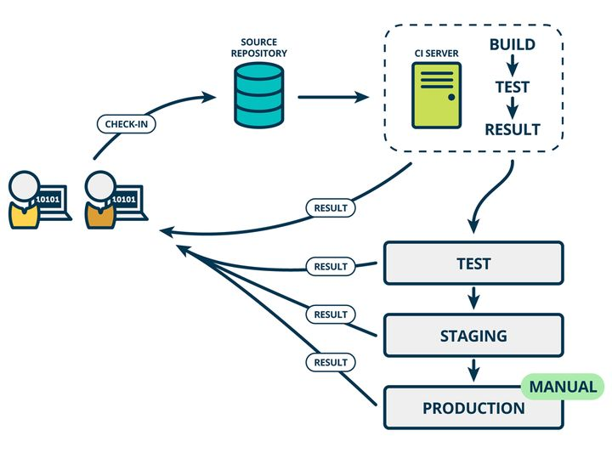
CI/CD的开发方式

当前公司开发方式和CICD方式对照

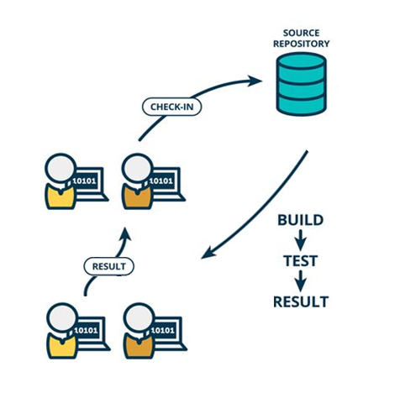
 |  |  | 公司现状
 |  |  | → | 代码开发
 |  |  |  | 部分采用代码生成工具，详细设计书可生成代码。再由开发者疏通。
 |  |  | → | 代码提交
 |  |  |  | 代码由开发者本人上传，上传时没有即时反馈
 |  |  | → | 代码品质
 |  |  |  | 详细式样书、测试式样书和代码没有强关联，测试覆盖率必须通过经验者来确认
 |  |  |  | 编译障碍和UT障碍基本通过人工介入来发现并反馈开发者
 |  |  |  | 障碍问题有预先定义的开发流程来进行管理

 |  |  |  |  | CI/CD方式
 |  |  |  |  | → | 代码开发
 |  |  |  |  |  | 继续采用代码生成工具，详细设计书可生成代码。再由开发者疏通。
 |  |  |  |  | → | 代码提交
 |  |  |  |  |  | 代码由开发者本人(申请)上传，上传后即时反馈编译、UT的结果。开发者可以及时得到反馈并修正障碍问题
 |  |  |  |  | → | 代码品质
 |  |  |  |  |  | 详细式样书、测试式样书和代码之间有强关联，测试覆盖率将得到必要的保证。
 |  |  |  |  |  | 障碍问题在定时编译、同行评审、测试等阶段暴露(※)
 |  |  |  |  |  | 障碍问题有预先定义的开发流程来进行管理

CI/CD的开发流程和采用工具

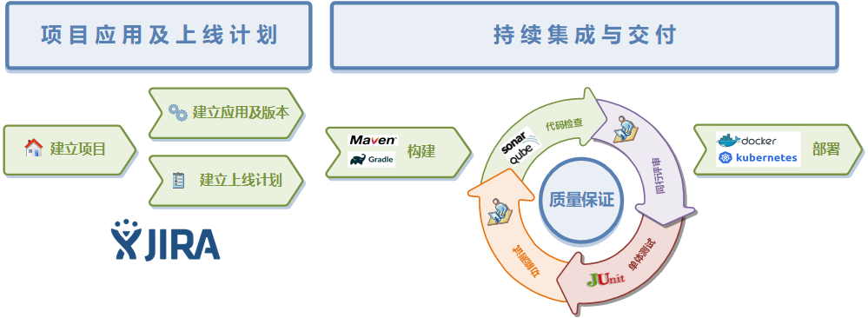

 | 项目应用及上线计划
 |  | 项目应用及上线计划并非传统意义上的项目管理平台。
 |  | 相对于普通项目管理平台，项目应用和上线计划除了用于项目的进度管理外，将更多的组织和管理起各个开发阶段的设计、测试的内容、以及CICD的流程配置管理。
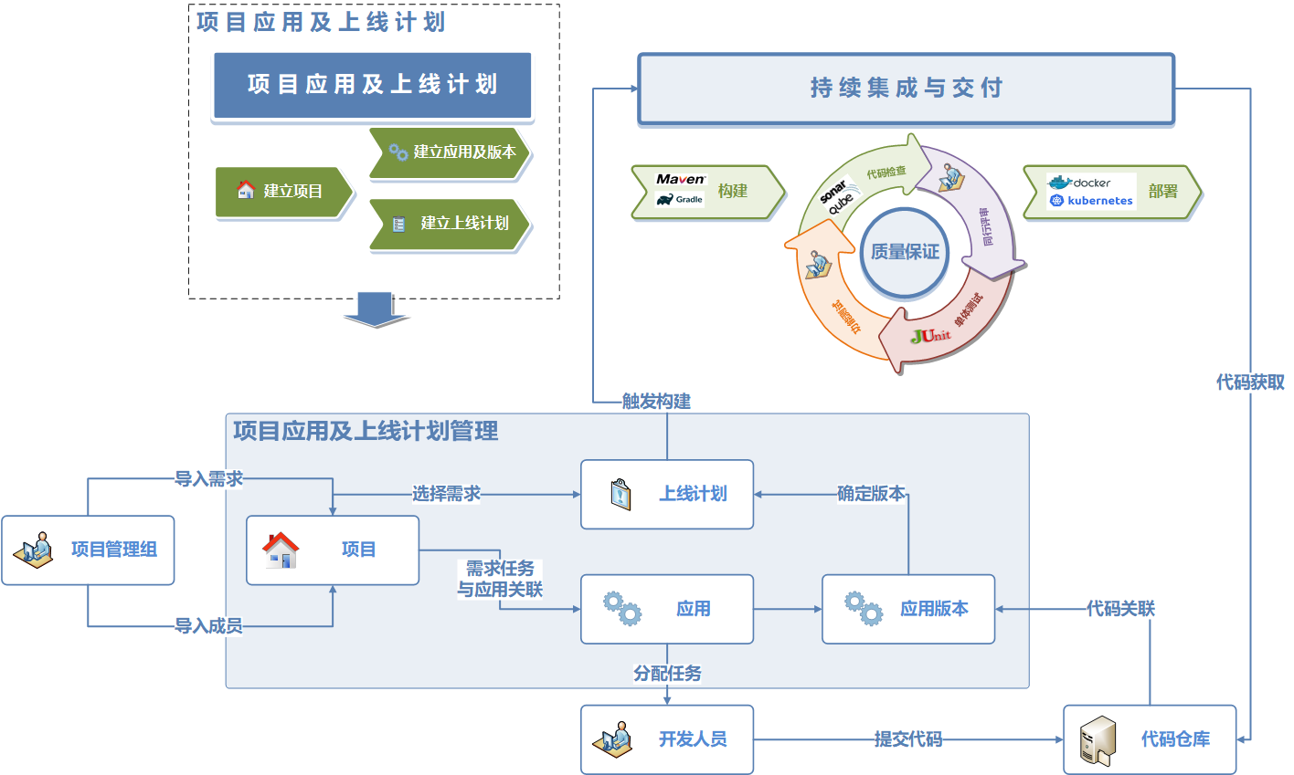
 | 1 | Jira
 |  | 特点
 |  | 日本使用比较常见？NRI已经导入
 |  | 项目管理与业界比较统一，方便推广
 |  | 收费产品
 |  | 可定制插件
 |  | 与Hyron DevOps平台之间可能会有集成问题(应用方式、流程主次等)

 | 2 | 自研
 |  | 特点
 |  | 项目管理流程可定制
 |  | 推广方面比较困难
 |  | 开发费用
 |  | 与Hyron DevOps平台之间没有集成问题

 | 持续集成与交付
 |  | 是完成持续集成与交付的一系列工具链，通过读取项目管理平台的配置要求来自动完成CICD功能。
 | 1 | 构建配置

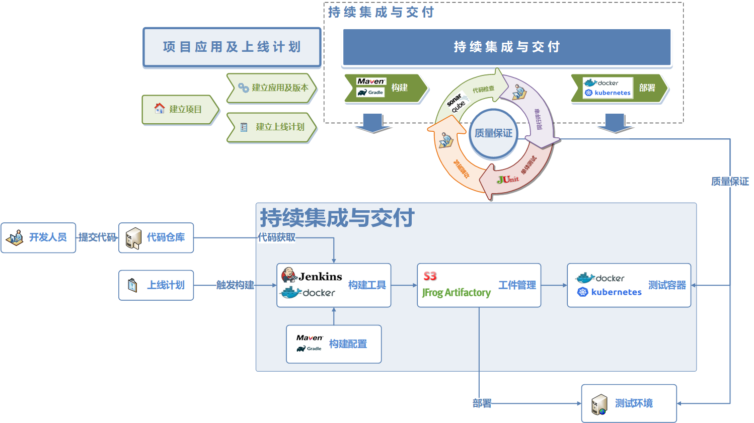

 | 2 | 构建工具

 | 3 | 代码仓库

 | 4 | 应用及工件管理

 | 5 | 代码检查

 | 6 | UT测试

CI/CD的推进

优点：
 | 通常上，提升代码质量、降低流程上的人力消耗是最大的优势。

缺点：
 | 除了平台的开发成本外，公司目前开发流程的更新的成本可能很大。同时也会涉及到和NRI的开发流程的适配。

如上，个人感觉推进成本和产生的效益的情况都不可控，暂时不适合作为主要推进方向。更适合在自研项目的方向上实践。
优先度相对较低。

CI/CD的目前进展

尚未推进

敏捷开发
 | 敏捷开发方式及适配范围

日本側基本設計作成
日本側リリース

品質向上

日本側/上海側外部設計作成
日本側結合テスト
問題があれば、缲り返す

アジャイル開発
CI/CD
或者
目前方式

上海側内部設計作成
上海側詳細設計作成
上海側テスト設計書作成
上海側単体テスト

詳細設計
プラットフォーム
上海側開発

敏捷的开发方式
无论以CI/CD方式还是现有方式为基础，一个适应性比较强的设计管理工具都应该可以进行合理的适配，并以此为基础来达到一个类似敏捷开发的项目开发流程。
这样一个设计管理工具应该可以完成以下几个功能，重要性依次向下
1 | 可以以版本迭代的方式管理详细设计书的内容和测试式样书的内容，并且可以导入导出目前的设计书。
 | 以类似伪代码的方式编辑业务流程，编辑后的业务流程可以导出为NRI格式的各种设计书。使SE可以专注业务实现，不再陷入繁琐的文档格式的低效工作。
2 | 可以对接有的代码生成工具，尽可能的达到降低单纯制造的工数的目标。
 | 导出的设计书可以对接公司现有的代码生成工具，提高生成代码的品质，提高工具的效率。
3 | 可以对接代码管理工具，使得代码版本和各种文档能强关联，对于代码影响范围的估算有明确依据。
 | 生成的代码和设计书内容及测试项目在伪代码层面进行强关联，以此为基础就能对项目的整体产出物进行整体管理。
4 | 可以对接项目管理工具，对于开发、测试的任务进行管理和分配。

敏捷的开发流程和采用工具

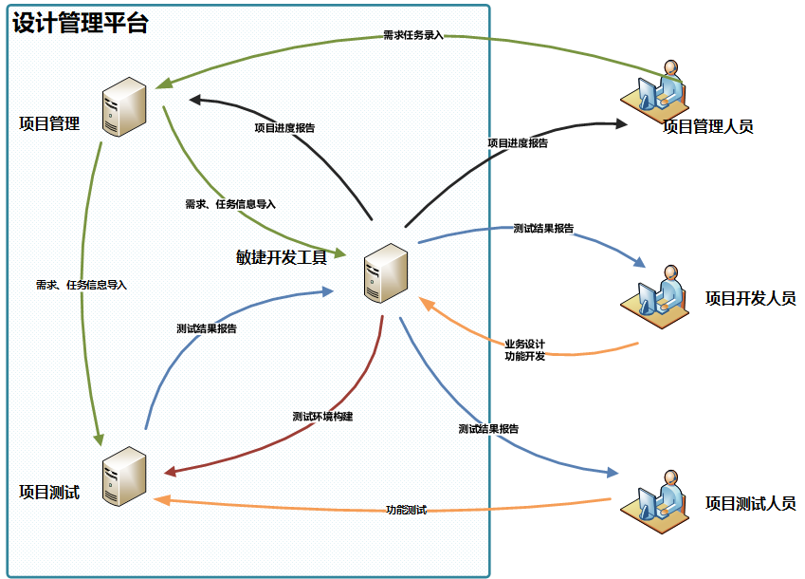
 |  | 左图为基础的敏捷开发流程
 |  | 核心为敏捷开发工具，同时兼顾项目管理和项目测试(比较完整的敏捷+CICD流程)
 |  | 如果没有项目管理和项目测试，则为单纯的设计书编辑工具。

自研设计工具的概念图
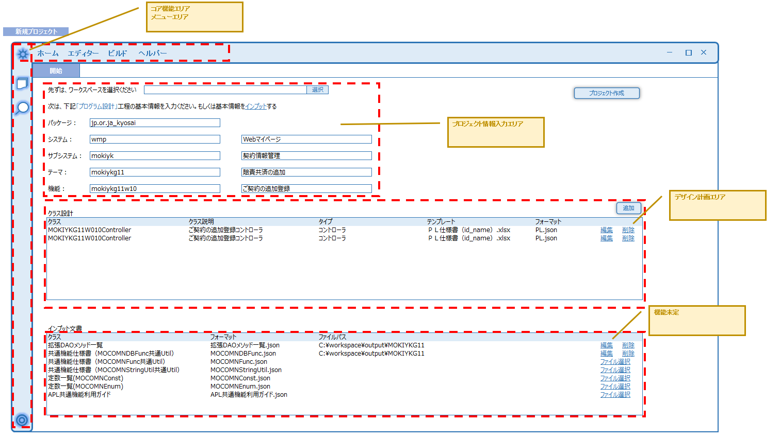

敏捷的开发流程的推进

优点：
 | 比较适合目前公司希望更进一步提高生产能力的要求。

缺点：
 | 需要迭代开发和推进，需要一定周期和人力成本。

如上，个人感觉推进成本可控、产生的效益值得期待，建议可以推进。此工具更适合在目前公司的NRI项目上运用。
优先度相对CICD为高。

敏捷开发的目前进展

原型设计、技术验证

DevOps
 | DevOps及适配范围

規則エンジン運用の方
運用者：保険業務設計者

新しい機能要望
運用

お客様の業務設計

BRDS SAASの範囲
カスタマ不要場合
業務プロセス設計
リリース

カスタマ必要場合

カスタマ開発
業務プロセステスト

規則エンジン開発の方
開発者：ハイロン社開発

お客様の機能要望
マーケットの調査 など
プラットフォームへリリース

DevOps開発

業務設計
テスト

プラットフォーム設計
開発

DevOps开发方式
快速的功能迭代可以适应快速变化的用户需求，所以DevOps应该是规则引擎平台的开发方式。

DevOps流程和采用工具
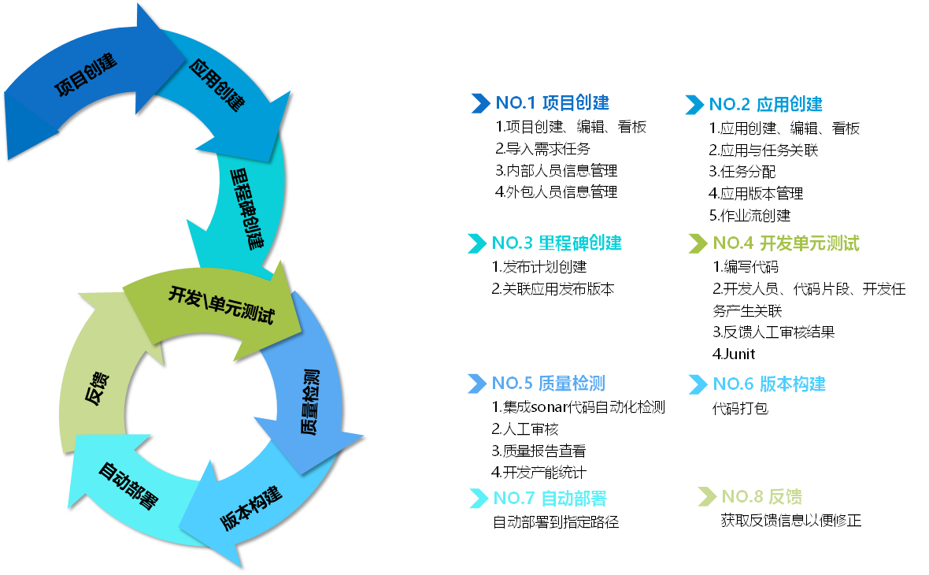

 |  |  | 左图是DevOps的主要应用功能

 | 基础工具同【持续开发与集成】的工具
 |  | 持续开发与集成所采用的工具基本与DevOps工具相同。
 |  | 项目管理（PM）：jira。运营可以上去提问题，可以看到各个问题的完整的工作流，待解决未解决等
 |  | 代码管理：gitlab。jenkins或者K8S都可以集成gitlab，进行代码管理，上线，回滚等；
 |  | 持续集成CI（Continuous Integration）：gitlab ci。开发人员提交了新代码之后，立刻进行构建、（单元）测试。根据测试结果，我们可以确定新代码和原有代码能否正确地集成在一起。
 |  | 持续交付CD（Continuous Delivery）：gitlab cd。完成单元测试后，可以把代码部署到连接数据库的 Staging 环境中更多的测试。如果代码没有问题，可以继续手动部署到生产环境中。
 |  | 镜像仓库：私服nexus。
 |  | 容器：Docker。
 |  | 编排：K8S。
 |  | 服务治理：Consul。
 |  | 脚本语言：Python。
 |  | 日志管理：ELK。
 |  | 系统监控：Prometheus。
 |  | 负载均衡：Nginx。
 |  | 网关：Kong，zuul。
 |  | 链路追踪：Zipkin。
 |  | 报警：推送到工作群。
 |  | 规则引擎平台中包含的子平台在【BRDS平台的概念】中描述

 | BRDS（Business Rule Driver System）平台的概念流程
 |  | BRDSとは Business Rule Driver Systemの略称である。
 |  | つまり、ビジネスルールで業務システムを駆動するシステムの意味である
 |  | BRDSを使って、業務アプリケーションから業務ロジックを切り離すことで、開発者はアプリケーションから独立させて業務ロジックを開発し、実行できるようになる

BRDSツールシステム
クライアント
ユーザー様
業務アプリケーション
（保険,証券…）
パッケージ・ソフトウェア
（ERP,CRM…）
BRビルダー
可視化操作でデータモデルを作成
ビジネスルールの設定＆構成
HTTP
API
クライアント
サーバー
BRルールサービス
サーポートサービス
BRビルダー
ルールリポジトリ
BRマネジメントサービス
ユーザー管理・権限認証等
ルール管理・開発サービス
テスト機能
BRルールサービス
ルールの解析＆実施
ルールテンプレート
サポートサービス
ルールアクセスAPIの提供
他のサポート機能
（分散サーバー、ログ等）
BRマネジメントサービス

DevOps流程的推进

优点：
 | 通过规则引擎平台的研发，使得公司从一个外包型公司转向成为产品型公司。

缺点：
 | 成本

如上，个人感觉推进成本比较高，但是产生的效益比较明显。更适合实现公司提出的更高的目标。
优先度相对CICD为高。

DevOps的目前进展

原型开发完成

